界面&功能
商城 |  |  |  |  |  | 功能规则


 | 功能入口 |  |  |  |  |  |  | 商城功能 相关功能规则
 |  |  |  |  |  |  | 1.设计目的是什么
 |  |  |  |  |  |  | ▶ | 基础功能

 |  |  |  |  |  |  | 2.解锁方式
 |  |  |  |  |  |  | ▶ | 初期解锁
 |  |  |  |  |  |  | 3.基本规则
 |  |  |  |  |  |  | ▶ | 原基础商城系统的逻辑
 | 1.主界面点击【商城】图标进入 |  |  |  |  |  | ▶ | 普通商城消耗指定类型货币，购买消耗品和部分材料，有品级区分，有每日限购

 | 商城界面【当前为示例】

1
2
4

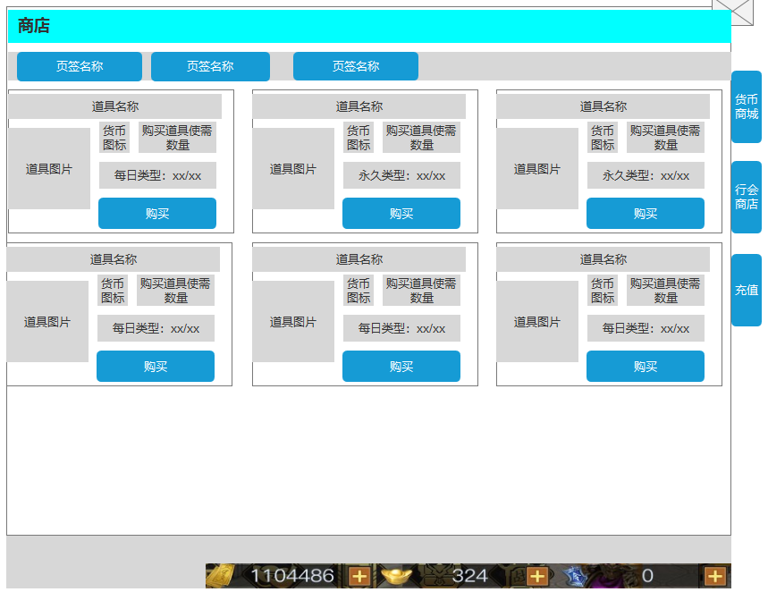
 |  | 1.页签名称 |  |  |  | 1.二级页签
 |  | ▶ | 显示页签名称 |  |  | ▶ | 点击页签后，下方内容改变

 |  | 2.商品内容 |  |  |  | 2.商品内容
 |  | ▶ | 界面按照示意图摆放，每排3个，可上下拖动 |  |  | ▶ | 界面中心可上下拖动，每次打开时、切换子页签时置顶显示
 |  | ▶ | 顶部展示道具名称，需预留文字位置 |  |  | ▶ | 当打开道具、弹出通用tips窗口后，点击除窗口外其他任意位置将关闭窗口
 |  | ▶ | 左侧展示道具图标+数量，点击可打开通用tips窗口 |  |  | ▶ | 当玩家货币不足时，弹出气泡文字【当前货币不足】
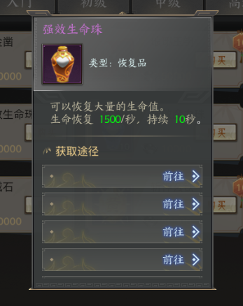
 |  | ▶ | 参考： |  |  | ▶ | 当玩家每日购买次数用尽时，弹出气泡文字【今日已售罄】
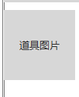
 |  |  |  |  |  | ▶ | 玩家点击【购买】按钮后，弹出二级确认窗口，需在小窗口中选择数量、确认购买后，方可获得对应道具

 |  |  |  |  |  |  |  | （二级确认窗口）
 |  |  |  | （道具图标） | （通用tips） | ▶ | 当界面拉到底部时，黄色小箭头隐藏
 |  | ▶ | 图标右侧显示购买所需的金币数量+图标
 |  | ▶ | 显示每日限购次数（预留最大数999），有次数时为绿色，没次数时为橙色
 |  | ▶ | 参考：

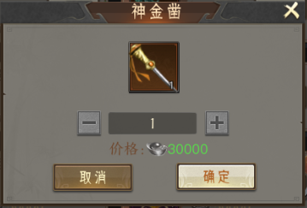
 |  |  |  |  |  | 3.货币展示
 |  | ▶ | 下方显示【购买】按钮，点击后弹出二级确认窗口（带黑色透明遮罩） |  |  | ▶ | 展示当前对应的货币数量
 |  | ▶ | 参考：

 |  |  |  |  |  | 4.功能子页签
 |  |  |  |  |  | ▶ | 点击页签后，打开对应界面

3

 |  | ▶ | 界面底部中心有黄色小箭头（带动效），用于表示可下拉
 |  | ▶ | 参考：

 |  | 3.货币展示
 |  | ▶ | 展示当前的货币数量

 |  | 4.一级功能页签
 |  | ▶ | 【货币商店】、【行会商城】、【充值】子页签
 |  | ▶ | 两种状态，点击选中时高亮

 | 充值界面【当前为示例】
1
2
3

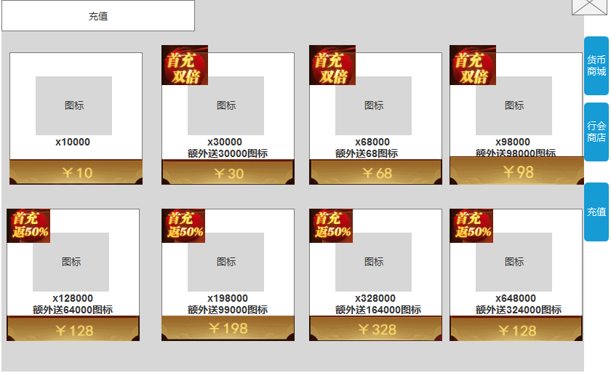
 |  | 1.标题 |  |  |  |  | 1.标题
 |  | ▶ | 左侧显示功能名称 |  |  |  | ▶ | 左侧显示功能名称

 |  | 2.充值内容
 |  | ▶ | 界面按照示意图摆放，每排3个，可上下拖动
 |  | ▶ | 显示道具图标、数量以及价格 |  |  |  | 3.二级页签
 |  | ▶ | 部分商品上有优惠小标，参考下图： |  |  |  | ▶ | 点击页签后，下方内容改变
 |  |  |  |  |  |  | ▶ | 基础充值功能逻辑不变
 |  |  |  |  |  |  | ▶ | 当界面拉到底部时，黄色小箭头隐藏

 |  | ▶ | 界面底部中心有黄色小箭头（带动效），用于表示可下拉
 |  | ▶ | 参考：

 |  | 4.一级功能页签
 |  | ▶ | 【货币商店】、【行会商城】、【充值】子页签 |  |  |  | 3.功能子页签
 |  | ▶ | 两种状态，点击选中时高亮 |  |  |  | ▶ | 【货币商城】、【行会商城】、【充值】子页签
 |  |  |  |  |  |  | ▶ | 两种状态，点击选中时高亮

参考界面
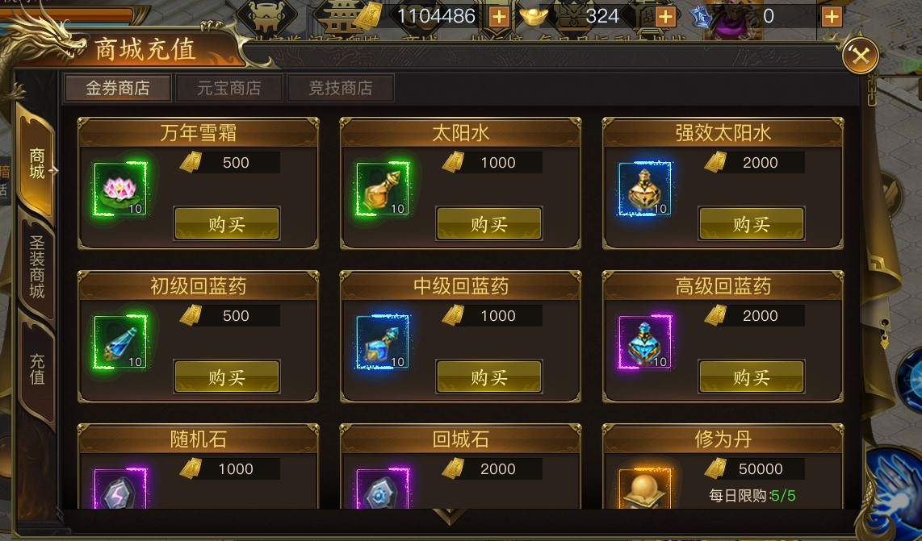

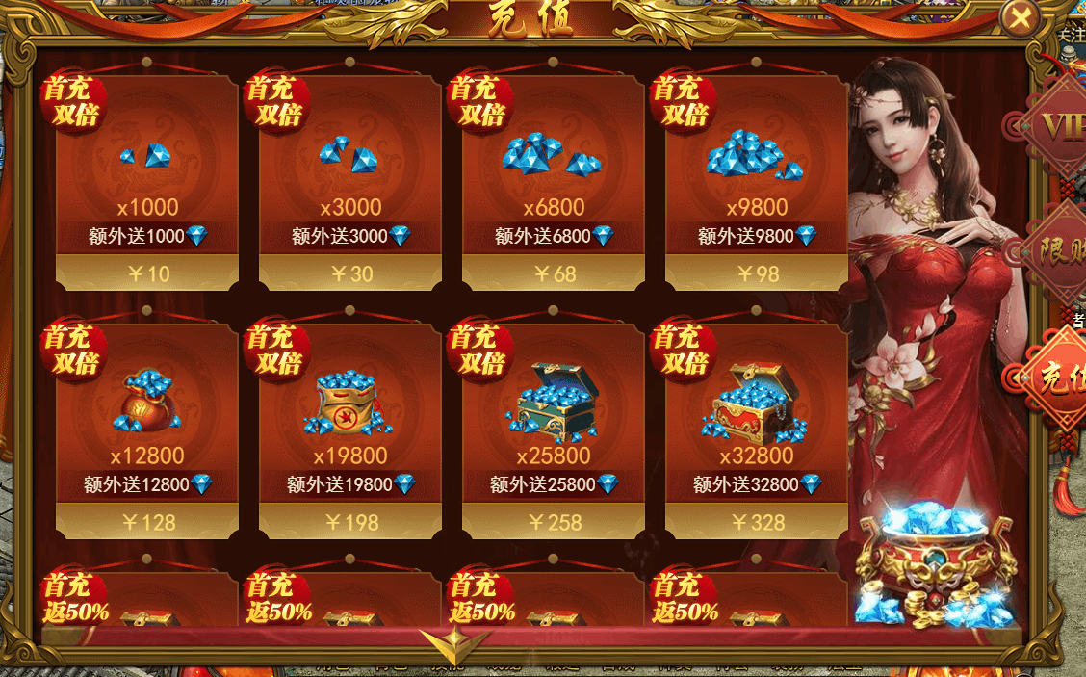

美术需求
美术需求

 | UI需求
 | 序号 | 类型 | 对应界面 | 内容描述 | 功能需求 | 备注 | 参考图
 | 1 | UI | 商店界面 | 商店界面 | 详见界面功能设计
 | 原画需求
 | 序号 | 类型 | 对应界面 | 内容描述 | 功能需求 | 备注 | 参考图
 | 2 | 2D原画 | 充值界面元宝，有价格、数量区别 | 元宝1 |  |  | 
 | 3 | 2D原画 | 充值界面元宝，有价格、数量区别 | 元宝2 |  |  | 
 | 4 | 2D原画 | 充值界面元宝，有价格、数量区别 | 元宝3 |  |  | 
 | 5 | 2D原画 | 充值界面元宝，有价格、数量区别 | 元宝4 |  |  | 
 | 6 | 2D原画 | 充值界面元宝，有价格、数量区别 | 元宝5 |  |  | 
 | 7 | 2D原画 | 充值界面元宝，有价格、数量区别 | 元宝6 |  |  | 
 | 8 | 2D原画 | 充值界面元宝，有价格、数量区别 | 元宝7 |  |  | 
 | 9 | 2D原画 | 充值界面元宝，有价格、数量区别 | 元宝8 |  |  | 
 | ICON需求
 | 序号 | 类型 | 图标需求 | 内容描述 | 功能需求 | 尺寸需求 | 参考图
 | 1 | ICON | 货币 | 元宝 |  | 75*75 | 
 | 动效需求
 | 序号 | 类型 | 描述 | 内容描述 | 功能需求 | 备注 | 参考图
程序做动态即可 | 1 | 动画特效 | 下拉提示 | 黄色小箭头
 | 其他
 | 序号 | 类型 | 对应界面 | 内容描述 | 功能需求 | 备注 | 参考图
 | 1 | ICON | 商业化入口图标 | 商城 |  |  | 

